Servo_Tester
 | Calcul des impulsions du testeur de servo
Astable
21 msec
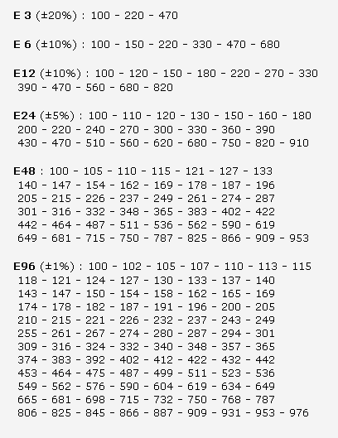
 | Astable: |  |  |  | F= 1/ 2,2 RC | T=1/F | Valeurs Normalisées des Résistances électriques
 |  |  |  |  | Hz | msec

? | R= | 91,000 |  |  | 49.95 | 20.02
? | C= | 0.0000001
 |  | ê
 |  | 100000 | pF
 |  | 100 | nF
 |  | 0.1 | µF

Monostable
0,5 à 2,5 msec
 | Monostable |  |  |  | T = 0,7 RC
 |  |  |  |  | msec

? | R= | 22,000 |  |  | 0.51 | Potentiomètre au Minimum
? | Pot= | 82,000 |  | Min:
? | C= | 0.000000047
 |  | ê
 |  | 47000 | pF |  | 1.45 | Potentiomètre au Milieu
 |  | 47 | nF | à:
 |  | 0.047 | µF

 |  |  |  |  | 2.40 | Potentiomètre au Maximum
 |  |  |  | Max:

Le générateur astable doit délivrer un signal standard de l'ordre de 45Hz à 50Hz, soit une période de 20 à 22 msec.
La bascule monostable délivre les impulsions de positionnement du servo.
Pour un débattement normal de 90°, le signal standardisé est de 1 à 2 msec. 1,5 sec étant la valeur du Neutre.
Pour obtenir un débattement de 180°, pour autant qu'il n'y ait pas de butées internes , le signal peut être étendu de 0,5 à 2,5 msec.

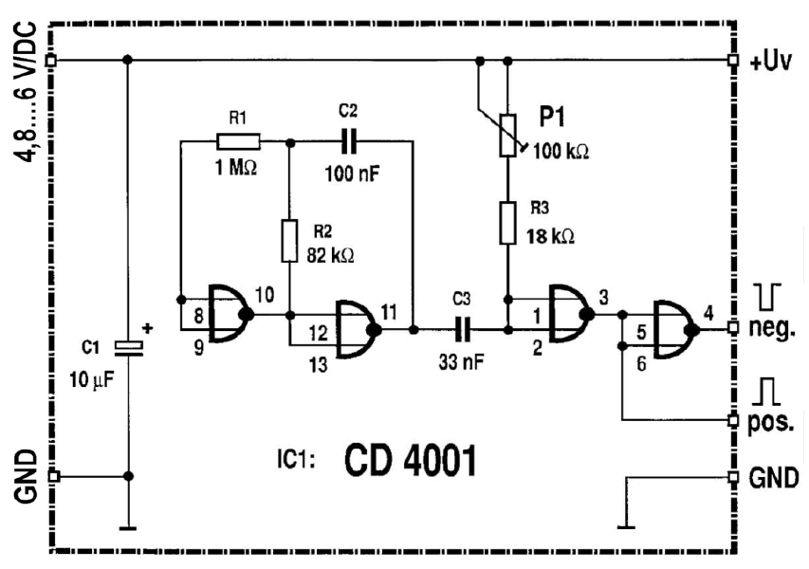

82k
Monostable
0,5 à 2,5 msec

22k
91k

Astable
21 msec

